概要図
詳細設計書 | 画面名称 | B0502研修詳細情報画面 | システムID |  |  | 改訂日 | 2020-08-12
 | 機能名称 |  | システム名称 |  |  | 改訂者 | 王少宇

B0502研修詳細情報画面
参照
研修情報
 |  |  |  | 機能概要

 |  |  |  | （１）一覧画面
 |  |  |  |  | エラーの場合、エラーメッセージを出力する。
更新
業種
 |  |  |  | （２）既存の内容を改修

 |  |  |  | （３）新規する

画面イメージ
詳細設計書 | 画面名称 | B0502_研修詳細画面 | システムID | 改訂日 | 2020-09-23
 | 機能名称 |  | システム名称 | 改訂者 | 楊卿赫

画面イメージ

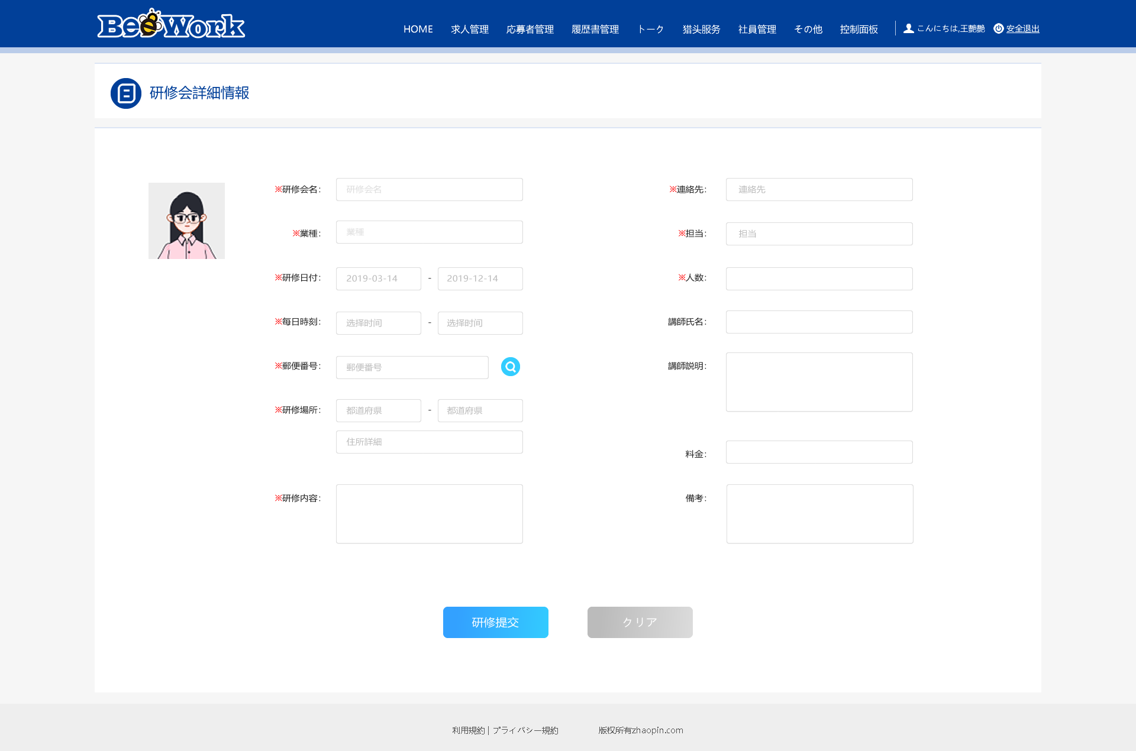

＊研修期間：
＊研修時間：
研修写真：

